表紙・改定履歴
Webダイレクト販売
保険商品設計API 詳細設計書

© 2020 Sasuke Financial Lab Inc.

変 更 記 録
版数 REV. | 作成更新日 | 変 更 内 容 | 担 当
01 | 2020-10-16 | 初版 | 飯田
02 | 2021-01-07 | レスポンス内容を修正 | 飯田

インターフェース
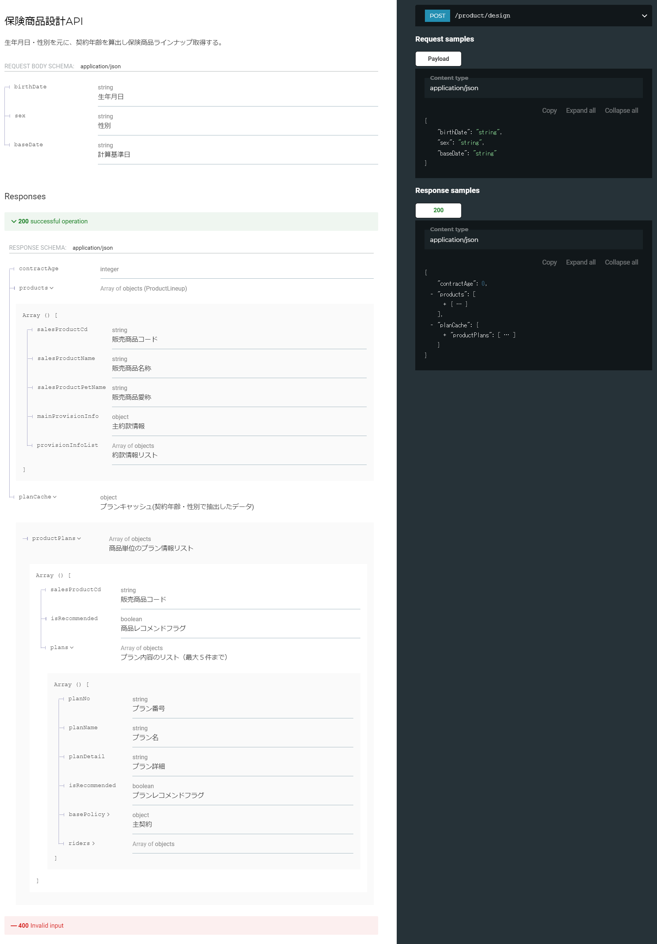
詳細設計 | 大項目 | 小項目 | 詳細

